手順書
操作手順書 |  |  |  |  | 作成日時：2019/10/11-17:26:32

 | １．操作環境

 |  |  | シナリオファイル名 | C:\Users\Administrator\Desktop\動作確認手順\カレンダーマスタ登録／訂正.winsnr

 | ２．操作手順

 |  | ２．１．シナリオ：カレンダーマスタ登録／訂正
 |  |  | ２．１．１．[カレンダーマスタ登録／訂正]ウィンドウ |  |  | 確認日 | 結果
 |  |  | 画面 | 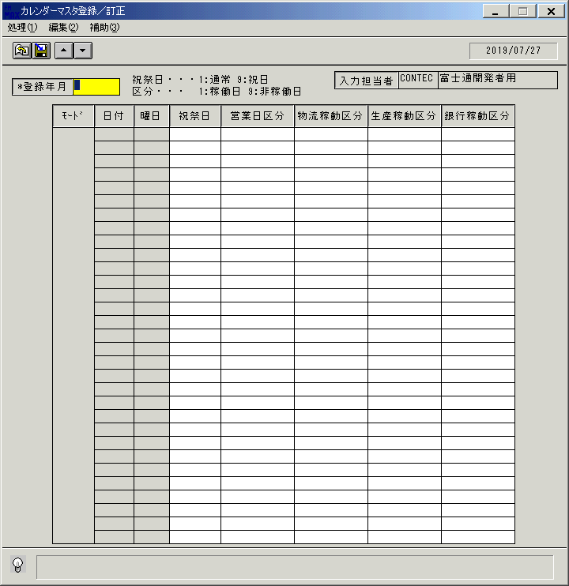
 |  |  | 操作内容 | 「カレンダーマスタ登録／訂正」ウィンドウを初期画面表示します。

 |  |  | ２．１．２．[カレンダーマスタ登録／訂正]ウィンドウ |  |  | 確認日 | 結果
 |  |  | 画面 | 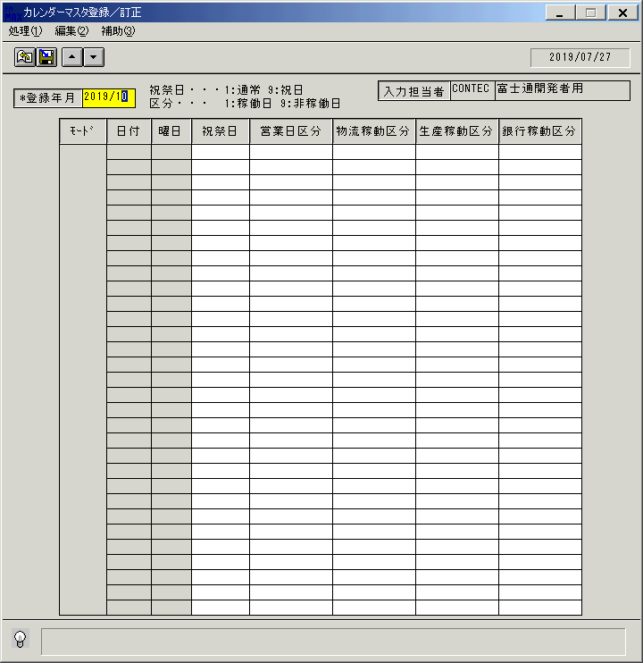
 |  |  | 操作内容 | 「登録年月」を入力し、Enterキーを押します。

 |  |  | ２．１．３．[カレンダーマスタ登録／訂正]ウィンドウ |  |  | 確認日 | 結果
 |  |  | 画面 | 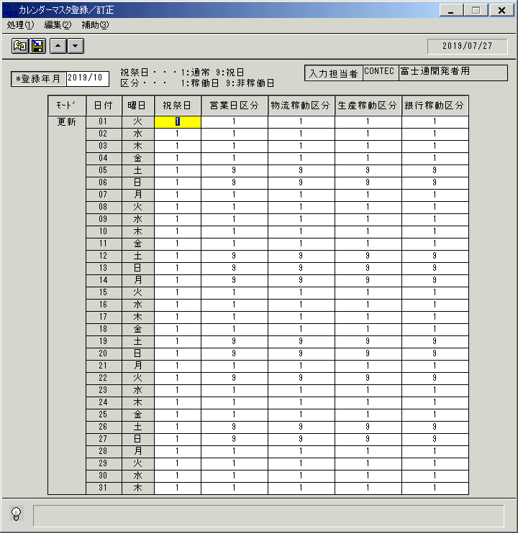
 |  |  | 操作内容 | カレンダーが表示されます。

 |  |  | ２．１．４．[カレンダーマスタ登録／訂正]ウィンドウ |  |  | 確認日 | 結果
 |  |  | 画面 | 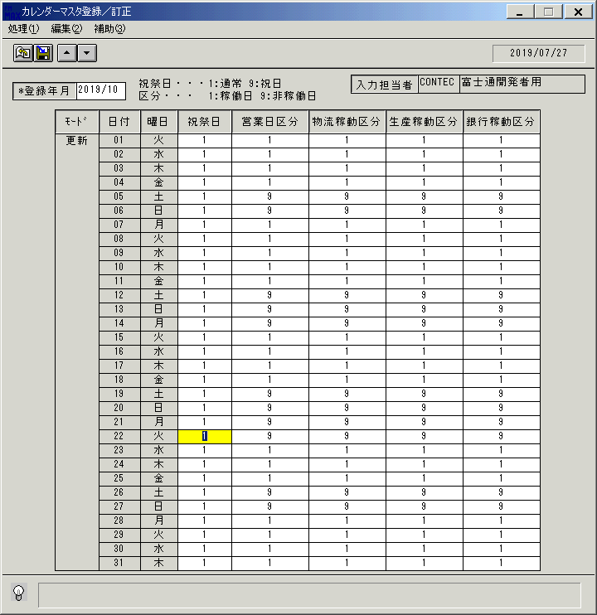
 |  |  | 操作内容 | 任意の日付の各区分を訂正し、登録ボタンをクリックします。

 |  |  | ２．１．５．[カレンダーマスタ登録／訂正]ウィンドウ - [カレンダーマスタ登録／訂正]ウィンドウ |  |  | 確認日 | 結果
 |  |  | 画面 | 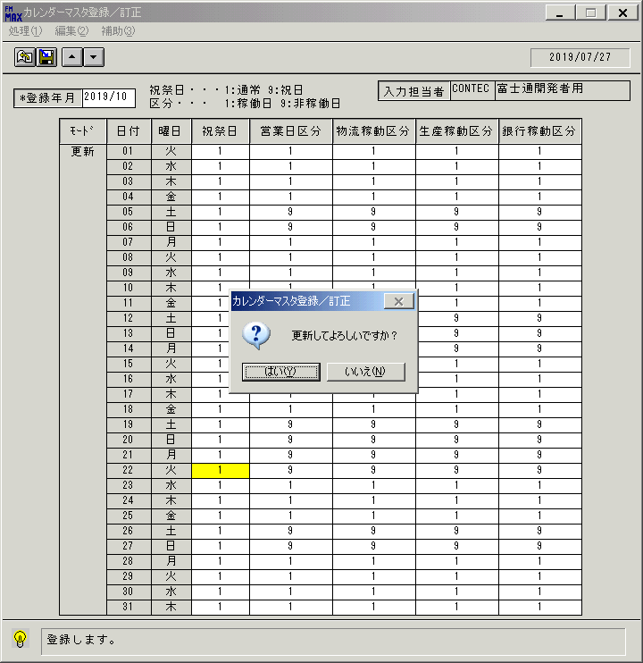
 |  |  | 操作内容 | 「はい」をクリックします。

 |  |  | ２．１．６．[カレンダーマスタ登録／訂正]ウィンドウ - [カレンダーマスタ登録／訂正]ウィンドウ |  |  | 確認日 | 結果
 |  |  | 画面 | 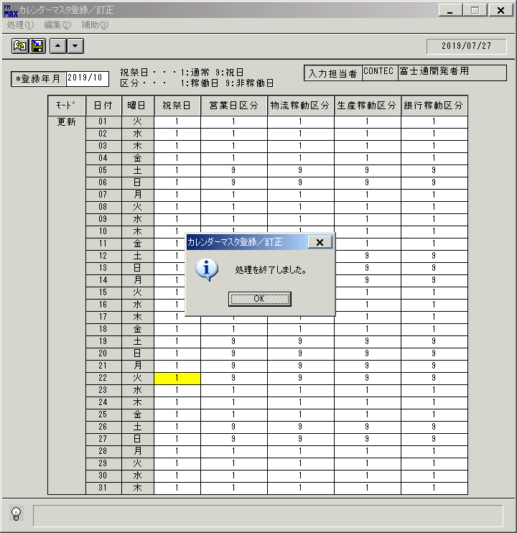
 |  |  | 操作内容 | 「OK」をクリックします。

 |  |  | ２．１．７．[カレンダーマスタ登録／訂正]ウィンドウ |  |  | 確認日 | 結果
 |  |  | 画面 | 
 |  |  | 操作内容 | カレンダーに訂正内容が更新されます。訂正した個所に元の値を入力し、登録ボタンをクリックします。

 |  |  | ２．１．８．[カレンダーマスタ登録／訂正]ウィンドウ - [カレンダーマスタ登録／訂正]ウィンドウ |  |  | 確認日 | 結果
 |  |  | 画面 | 
 |  |  | 操作内容 | 「はい」をクリックします。

 |  |  | ２．１．９．[カレンダーマスタ登録／訂正]ウィンドウ - [カレンダーマスタ登録／訂正]ウィンドウ |  |  | 確認日 | 結果
 |  |  | 画面 | 
 |  |  | 操作内容 | 「OK」をクリックします。

 |  |  | ２．１．１０．[カレンダーマスタ登録／訂正]ウィンドウ |  |  | 確認日 | 結果
 |  |  | 画面 | 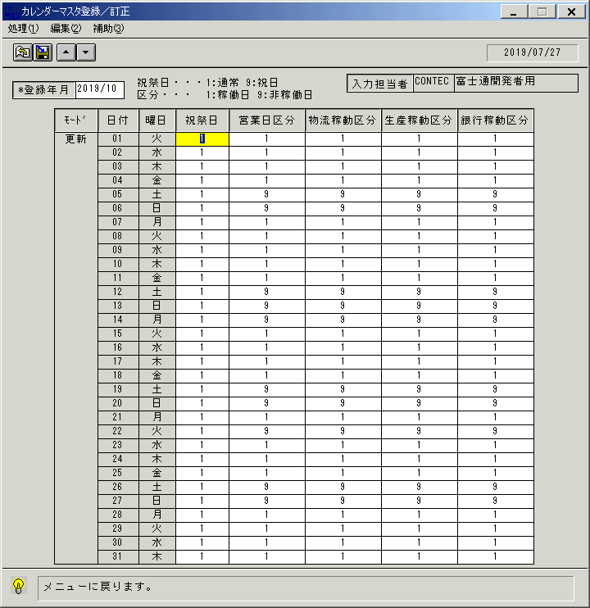
 |  |  | 操作内容 | 終了ボタンをクリックします。

 |  |  | ２．１．１１．[カレンダーマスタ登録／訂正]ウィンドウ - [カレンダーマスタ登録／訂正]ウィンドウ |  |  | 確認日 | 結果
 |  |  | 画面 | 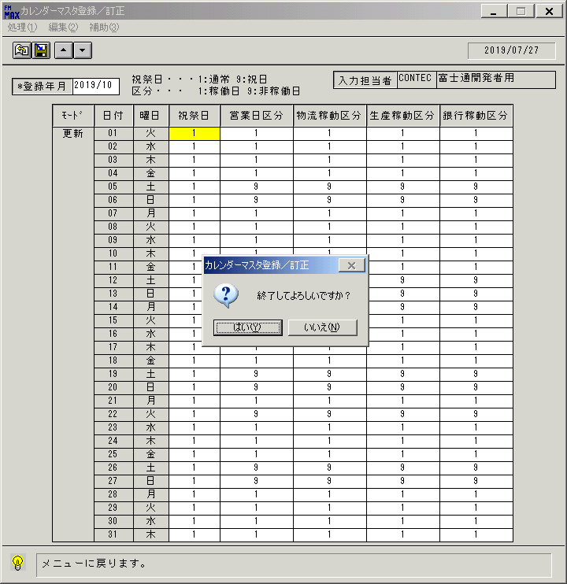
 |  |  | 操作内容 | 「はい」をクリックします。

画面(ｶﾚﾝﾀﾞｰﾏｽﾀ登録訂正) (2)
画面項目説明 |  |  |  | ユーザ名：㈱コンテック殿 |  |  |  |  |  |  | ｼｽﾃﾑ名：新総合情報システム |  |  |  |  | ﾌﾟﾛｾｽID/名：販売システム |  |  | 作成日:２００９年０１月２２日
 |  |  |  |  |  |  |  |  |  |  | ｼﾞｮﾌﾞID/名： CLD／マスタメンテ |  |  |  |  | ﾌﾟﾛｸﾞﾗﾑID/名：CLDMT51/ｶﾚﾝﾀﾞｰﾏｽﾀ登録/訂正 |  |  | 作成者：ACE) 正木

 | 【画面項目説明】 |  | 画面名：ｶﾚﾝﾀﾞｰﾏｽﾀ登録/訂正 |  |  |  |  |  |  |  |  |  | FormID：ＣＬＤＭＴ５１ |  | ﾓｰﾄﾞ |  | 登録年月入力時
 |  |  |  |  |  |  |  |  |  |  |  |  |  |  | 権限
 | № | 入出力項目名 |  |  | 入力 |  | 表示 | 属性 | 表示桁 | 入力桁 | レ | データソース |  | 項目名(初期値） |  |  |  | 項目説明
 |  |  |  |  | 必須 | 任意

 | 1 | 登録年月 |  |  | ○ |  |  | 9 | 6 | 6
 | 2 | 入力担当者（コード） |  |  |  |  | ○ | X | 6
 | 3 | 入力担当者（名称） |  |  |  |  | ○ | NX | 20
 | 4 | （モード） |  |  |  |  | ○ |  |  |  |  |  |  |  |  |  |  | "更新"表示のみ
 | 5 | 日付 |  |  |  |  | ○ | 9 | 2 |  |  | カレンダマスタ |  | 日付 |  |  |  | 日付が無ければ空白
 | 6 | 曜日（コード） |  |  |  |  | ○ | X | 1 |  |  | カレンダマスタ |  | 曜日
 | 7 | 曜日（名称） |  |  |  |  | ○ | NX | 2 |  |  |  |  |  |  |  |  | 曜日コードに応じて次の値を表示。1:日 2:月 3:火 4:水 5:木 6:金 7:土
 | 8 | 祝祭日 |  |  | ○ |  |  | X | 1 | 1 |  | カレンダマスタ |  | 祝日 |  |  |  | 1:通常 9:祝祭日 のどちらかが必ず入る
 | 9 | 営業日区分 |  |  | ○ |  |  | X | 1 | 1 |  | カレンダマスタ |  | 営業日区分 |  |  |  | 1:稼働日 9:非稼働日 のどちらかが必ず入る
 | 10 | 物流稼動区分 |  |  | ○ |  |  | X | 1 | 1 |  | カレンダマスタ |  | 物流稼働日数 |  |  |  | 1:稼働日 9:非稼働日 のどちらかが必ず入る
 | 11 | 銀行稼動区分 |  |  | ○ |  |  | X | 1 | 1 |  | カレンダマスタ |  | 銀行稼動区分 |  |  |  | 1:稼働日 9:非稼働日 のどちらかが必ず入る
 | 12 | 生産稼動区分 |  |  | ○ |  |  | X | 1 | 1 |  | カレンダマスタ |  | 生産稼動区分 |  |  |  | 1:稼働日 9:非稼働日 のどちらかが必ず入る

起動元EXE
システム情報
制御ファイル
データファイル
起動先EXE

